Feuil1
السلام عليكم ورحمة الله وبركاته
اخواني أعضاء المنتدى الكرام أريد عند إضافة معلم جديد في تخصص الللغة الانجلبزبة يضاف تلقائيا في نفس النطاق كذلك عند حدف معلم لغة انجليزية يحذف من النطاق كما بالصورة
ولكم جزيل الشكر
الاسم | المادة
معلم 1 | تربية اسلامية
معلم 2 | تربية اسلامية
معلم 3 | تربية اسلامية
معلم 4 | تربية اسلامية
معلم 5 | تربية اسلامية | 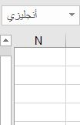
معلم 6 | لغة انجليزية
معلم 7 | لغة انجليزية
معلم 8 | لغة انجليزية
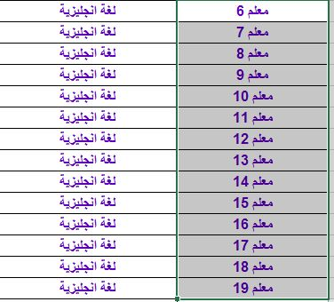
معلم 9 | لغة انجليزية
معلم 10 | لغة انجليزية
معلم 11 | لغة انجليزية
معلم 12 | لغة انجليزية
معلم 13 | لغة انجليزية
معلم 14 | لغة انجليزية
معلم 15 | لغة انجليزية
معلم 16 | لغة انجليزية
معلم 17 | لغة انجليزية
معلم 18 | لغة انجليزية
معلم 19 | لغة انجليزية
معلم 102 | لغة انجليزية
معلم 20 | لغة عربية
معلم 21 | لغة عربية
معلم 22 | لغة عربية
معلم 23 | لغة عربية
معلم 24 | لغة عربية
معلم 25 | لغة عربية
معلم 26 | لغة عربية
معلم 27 | لغة عربية
معلم 28 | لغة عربية
معلم 29 | لغة عربية
معلم 30 | لغة عربية
معلم 31 | لغة عربية

